2022_BRM0903
 | 2022 |  |  |  |  |  |  | ver 1.0.0
 | BRM903近畿600km紀伊半島一周Reverse |  |  |  |  |  |  | 2022-08-25
 | ポイント | 標識 | ポイントまでの道路 | ポイント までの 区間距離 | 累計 距離 | 区間後 進路 |  | 備考 | チェック 間距離
1 | スタート 和歌山マリーナシティホテル前 |  |  | 0.0 | 0.0 | 右折 |  | 4:30 スタート スタート時刻証明のため、写真のプロパティの スクリーンショットもとること。(日時の入った写真) | 0.0
2 | 十字路 S |  | 市道 | 0.1 | 0.1 | 直進 |  | 直進しムーンブリッジを渡る
3 | ┤字路 |  | 市道 | 1.6 | 1.7 | 直進
4 | 左カーブ |  | 市道 | 0.6 | 2.3 | 道なり左折
5 | 黒江 S |  | 市道 | 0.1 | 2.4 | 右折
6 | 船尾東 S |  | R42 | 0.2 | 2.6 | 直進
7 | 馬場町1丁目 S |  | R370 | 0.7 | 3.3 | 左折
8 | 十字路 S |  | 県道18 | 2.0 | 5.3 | 直進
9 | 重根(しこね)第二 S |  | 市道 | 1.0 | 6.3 | 左折 |  | 左手に西松屋
9.1 | 竜部池 S |  | 市道 | 1.0 | 7.3 | 左折
10 | 野上新橋西詰 S | ○ | R370 | 2.7 | 10.0 | 左折 |  | ←橋本･岩出方面へ
11 | 市場 S | ○ | R42４ | 12.0 | 22.0 | 右折 |  | →橋本方面へ、交差点にローソン桃山町市場店あり
12 | Y字路 |  | R42４ | 1.4 | 23.4 | ↖左 |  | 旧道へ(新道直進でも可、ただし登る)
13 | T字路 S |  | 市道 | 1.3 | 24.7 | 左折
14 | 竹房橋南詰 S |  | R42４ | 0.1 | 24.8 | 直進
15 | Y字路 S |  | 県道13 | 0.8 | 25.6 | 左直進 |  | 新道、遠方バイパスへ
16 | 竜門橋南詰 S |  | 県道13 | 3.2 | 28.8 | 直進 |  | 信号過ぎて左歩道へ入る(車道･新道を直進でも可、ただし登る)
17 | Y字路 |  | 歩道 | 1.2 | 30.0 | 左直進 |  | 左側旧道へ
18 | 人字路 S |  | 市道 | 1.0 | 31.0 | 左折
19 | Y字路 |  | 県道13 | 7.6 | 38.6 | ↖左 |  | 旧道へ(新道直進でも可、ただし登る)
20 | T字路 S |  | 市道 | 3.1 | 41.7 | 左折
21 | 慈尊院 S |  | 県道13 | 1.8 | 43.5 | 直進
22 | 丹生橋西詰 S |  | 県道4 | 0.7 | 44.2 | 左折
23 | 丹生橋東詰 S |  | 県道4 | 0.1 | 44.3 | 右折
24 | 九度山 S (五辻) | ○ | 県道13 | 1.0 | 45.3 | ↖左 |  | ↖橋本方面へ
25 | 学文路 S | ○ | R370 | 1.7 | 47.0 | 右折 |  | →五條方面へ
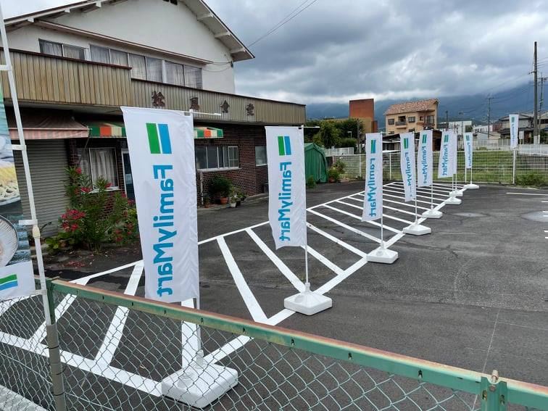
26 | 橋本橋南詰 S |  | R370 | 3.9 | 50.9 | 直進
27 | Y字路 |  | 県道55 | 6.8 | 57.7 | ↗右
28 | 丹原 S | ○ | 県道55 | 1.8 | 59.5 | 左折 |  | ↙五條方面へ
29 | 通過チェック1 ファミリーマート五條病院前 |  | R168 | 1.0 | 60.5 | 左側 折返し |  | レシート取得 通過時刻を自分で記入 参考タイム 8:34 駐輪は必ず隣の旧松風食堂跡のスぺースにすること⇒ | 60.5
30 | 野原西6丁目 S |  | R168 | 0.2 | 60.7 | 左折
31 | 野原東1丁目 S |  | 市道 | 1.8 | 62.5 | 直進
32 | 小島 S | ○ | 県道137 | 1.7 | 64.2 | 右折 |  | 吉野川渡り、突き当り右へ、→大淀･下市方面へ
33 | ト字路 |  | 県道39 | 14.0 | 78.2 | 右折 |  | 左カーブしてすぐ右折
34 | 十字路 S |  | 県道15 | 1.2 | 79.4 | 右折 |  | 左角に漢方薬局、ダイハツ･スズキの看板、Mobil GS等
35 | クランク |  | 県道39 | 0.8 | 80.2 | 左すぐ右 |  | クランク過ぎてすぐの踏切(近鉄吉野線)渡る
36 | Y字路 |  | 県道39→37→39 | 5.6 | 85.8 | ↖左
37 | ┤字路 S |  | 県道39 | 0.1 | 85.9 | 直進
38 | 宮滝大橋南詰 S |  | 市道 | 0.6 | 86.5 | 右折
39 | 樫尾 S |  | R169 | 0.6 | 87.1 | ↖左 |  | 中山トンネル出てすぐの信号から左側道へ
40 | T字路 |  | 市道 | 0.3 | 87.4 | 右折 |  | 吉野川渡り突き当り右へ
41 | 窪垣内 S |  | R370 | 3.3 | 90.7 | 直進
42 | Y字路 |  | 県道16 | 10.2 | 100.9 | ↗右
43 | 人字路 |  | 市道 | 0.5 | 101.4 | 直進合流 |  | この後高見トンネル(標高625m)までほぼ登り区間になります
44 | 通過チェック2 高見山 |  | R166 | 13 | 114.4 | 左側 直進 |  | 高見トンネルを出て700m大きなオブジェのある駐車場がチェックポイントです フォトコントロール 通過時刻を自分で記入 参考タイム 12:06 | 53.9
45 | ト字路 |  | R166 | 14.8 | 129.2 | 右折 |  | バイパスへ
46 | T字路 |  | 県道569 | 1.9 | 131.1 | 右折
47 | 道の駅 飯高駅 |  | R166 | 13.5 | 144.6 | 直進 |  | 温泉･レストラン･売店･トイレあり
48 | 粥見井尻 S | ○ | R166 | 7.2 | 151.8 | 右折 |  | →国道42号方面へ
49 | 朝柄 S | ○ | R368 | 7.2 | 159.0 | 右折 |  | →国道42号方面へ、右折後すぐ道なり左カーブ
50 | 通過チェック3 ファミリーマート勢和多気店 |  | R368 | 4.5 | 163.5 | 左角 左折 |  | レシート取得 通過時刻を自分で記入 参考タイム 15:26 | 49.1
51 | 仁田 S |  | R42 | 5.2 | 168.7 | 右折
52 | ┤字路 |  | 市道 | 0.8 | 169.5 | 直進
53 | 掛橋 S |  | 県道13 | 11.4 | 180.9 | 右折
54 | 外宮北 S | ○ | 県道37 | 4.7 | 185.6 | 左折 |  | ←鳥羽･二見方面へ
55 | 神田九志本町1 S (Y字路) | ○ | 県道22 | 1.5 | 187.1 | ↗右 |  | ↗志摩･伊勢神宮(内宮)方面へ
56 | 楠部西 S | ○ | 県道37 | 1.7 | 188.8 | 左折 |  | ←朝熊(あさま)方面へ、左角にイワオ薬局
57 | T字路 S |  | 県道37 | 8.8 | 197.6 | 右折
58 | 通過チェック4 ローソン鳥羽一丁目店 |  | R42 | 2.4 | 200.0 | 左側 直進 |  | レシート取得 通過時刻を自分で記入 参考タイム 17:50 | 36.5
59 | 中之郷 S |  | R42 | 1.8 | 201.8 | 直進
60 | 安楽島大橋北 S |  | R167 | 0.6 | 202.4 | 右折 |  | イオンの見える方へ渡らない
61 | 伊勢道路入口 S |  | R167 | 13.7 | 216.1 | 直進
62 | 三交バスセンター前 S | ○ | 県道61 | 0.7 | 216.8 | 右折 |  | →南伊勢方面、右手のエネオスGS過ぎて右折
63 | 神津佐(こんさ) S |  | 県道16 | 8.5 | 225.3 | 直進 |  | 217.8km地点ファミリーマート志摩磯部店(その昔タイムアウトの思い出が)
64 |  |  | R260 |  |  |  |  | 南島バイパス(250.3km～252.7km)は開通していますので直進して下さい (左にそれて旧道通ってもいいですが最後13%超の激坂です) 棚橋トンネルと紀勢南島トンネルの間(266.9km～268.7km)も新道を直進して下さい
65 | 通過チェック5 ファミリーマート大紀町錦店 |  | R260 | 48.6 | 273.9 | 右側 直進 |  | レシート取得 通過時刻を自分で記入 参考タイム 22:46 | 73.9
66 | 片上南 S | ○ | R260 | 7.4 | 281.3 | 左折 |  | ←尾鷲方面へ
66.1 | 長島トンネル(自転車通行禁止)手前 |  | R42 | 2.5 | 283.8 | ↖左 |  | 左側道から長島歩道トンネルへ
66.2 | 十字路 |  | 市道 | 0.7 | 284.5 | 右折
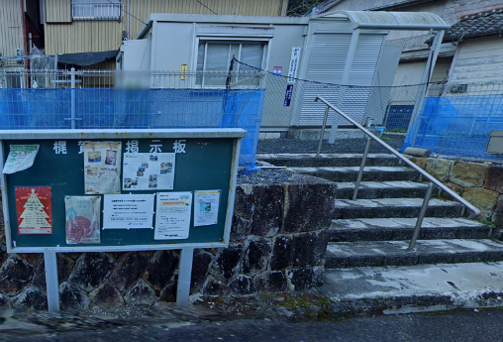
66.3 | T字路 |  | 市道 | 0.1 | 284.6 | 左折
67 | 新矢ノ川橋西 S |  | R42 | 27.0 | 311.6 | 左折
68 | ト字路 |  | R311 | 26.2 | 337.8 | 右折 |  | 曽根トンネルを出てすぐ右折
69 | 通過チェック6 三重外湾漁業協同組合紀州支所梶賀浦 |  | 市道 | 1.0 | 338.8 | 右側 折返し |  | フォトコントロール 参考タイム 翌3:06 前PCの勝三屋さん前では深夜にうるさいと迷惑になるので漁協前に変更⇒ | 64.9
70 | T字路 | ○ | R311 | 0.6 | 339.4 | 右折 |  | →二木島(にぎしま)方面
71 | 大泊海岸 S |  | R311 | 22.9 | 362.3 | 左折 |  | ←新宮･田辺方面へ
72 | Y字路 |  | R42 | 0.4 | 362.7 | ↗右 |  | 軽車両以外進入禁止の道路へ 鬼が城歩道トンネルは車道は車が対向してくるので歩道を走行して下さい
73 | 変形4叉路 |  | 市道 | 0.8 | 363.5 | 道なり左折 |  | この後西川橋渡る
74 | 十字路 S |  | 市道 | 0.3 | 363.8 | 左折 |  | 左角に第三銀行
75 | 木本町 S |  | 市道 | 0.3 | 364.1 | 右折
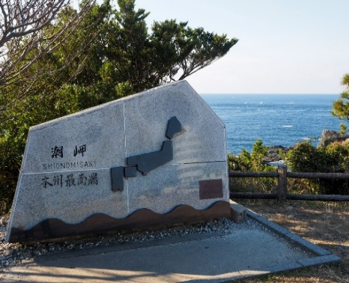
76 | Ч字路 | ○ | R42 | 17.7 | 381.8 | 直進 |  | ↑新宮方面、高架道路(紀宝バイパス)へ
77 | 通過チェック7 ローソン紀宝町飯盛店 |  | R42(紀宝バイパス) | 2.3 | 384.1 | 左側 直進 |  | レシート取得 通過時刻を自分で記入 参考タイム 翌6:06 | 45.3
78 | 高森 S | ○ | R42 | 6.5 | 390.6 | 左折 |  | ←那智勝浦・新宮港方面へ
79 | 潮岬東入口 S |  | R42 | 40.3 | 430.9 | 左折
80 | 浅海 S | ○ | 県道40 | 1.8 | 432.7 | 直進 |  | ↑潮岬方面へ
81 | ┤字路(潮岬観光タワーレストラン前) |  | 県道41 | 4.8 | 437.5 | 左折
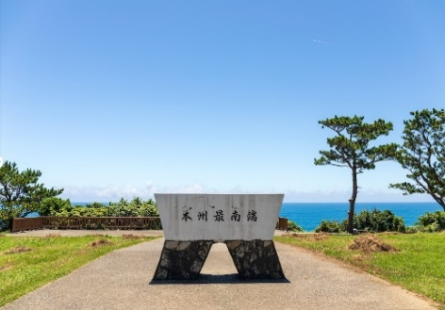
82 | 通過チェック8 本州最南端 石碑 |  | 市道（砂利道） | 0.1 | 437.6 | 左側 折返し |  | フォトコントロール 通過時刻を自分で記入 参考タイム 翌9:42 どちらの石碑でもOK ⇒ | 53.5
83 | T字路 |  | 市道（砂利道） | 0.1 | 437.7 | 左折
84 | 潮岬西入口 S |  | 県道41 | 5.1 | 442.8 | 左折
85 | すさみ駅前 S |  | R42 | 36.2 | 479.0 | 直進 |  | ＪＲすさみ駅前
86 | 通過チェック9 ローソン日置川町店 |  | R42 | 7.4 | 486.4 | 右側 直進 |  | レシート取得 通過時刻を自分で記入 参考タイム 翌12:54 | 48.8
87 | 郵便橋 S |  | R42 | 18.4 | 504.8 | 右折
88 | 田鶴東 S |  | R42 | 4.1 | 508.9 | ↖左 |  | 側道へ降りる
89 | 田鶴 S |  | R42 | 0.3 | 509.2 | 直進
90 | 湊 S (五叉路) | ○ | 県道31 | 3.3 | 512.5 | ↖左 |  | ↖和歌山･R42方面へ
91 | 銀座 S |  | 県道29 | 0.6 | 513.1 | 直進
92 | 本町 S |  | 市道 | 0.3 | 513.4 | 直進
93 | 明洋 S |  | 県道210 | 1.2 | 514.6 | 左折
94 | 通過チェック10 ローソン紀伊内原駅前店 |  | R42 | 38.3 | 552.9 | 左側 直進 |  | レシート取得 通過時刻を自分で記入 参考タイム 翌17:22 | 66.5
95 | 萩原 S (Y字路) | ○ | R42 | 0.8 | 553.7 | ↗右 |  | ↗原谷方面へ
96 | Y字型四叉路 |  | 県道23 | 0.3 | 554.0 | 直進 |  | JR鉄橋くぐり、道なり直進
97 | ト字路 |  | 県道176 | 10.4 | 564.4 | 直進 |  | 途中、新鹿ヶ瀬トンネル 標高176m
98 | 逆Y字路 |  | 県道21 | 5.9 | 570.3 | 直進 |  | R42へ合流
99 | 湯浅 S |  | R42 | 4.6 | 574.9 | 左折
100 | 湯浅簡易裁判所前 S |  | 県道23 | 0.3 | 575.2 | 直進
101 | 十字路 |  | 市道 | 0.5 | 575.7 | 右折 |  | きたはしを渡る
102 | Y字路 |  | 県道20 | 0.4 | 576.1 | ↖左 |  | 坂の登りはじめを左に降りる、海沿いに進む
103 | 逆Y字路 |  | 市道 | 2.1 | 578.2 | 直進 | 元の県道20に合流 | 元の県道20に合流
104 | Y字路 |  | 県道20 | 4.7 | 582.9 | ↗右 |  | 途中、新田坂トンネルを通過
105 | 保田橋北詰 S | 〇 | 県道172 | 1.5 | 584.4 | 左折
106 | Y字路 |  | R480 | 0.6 | 585.0 | 斜め右
107 | 新町 S | ○ | 市道 | 2.3 | 587.3 | 右折
108 | 黒田 S | ○ | R42 | 6.7 | 594.0 | 左折
109 | ト字路 |  | 市道 | 0.7 | 594.7 | 右折 |  | 左に自販機2台(黄･白)ある倉庫を過ぎて右折、加茂神社→の小さい看板あり
110 | Y字路 |  | 市道 | 1.2 | 595.9 | 左折 |  | Y字路、→加茂神社には行かずに、←塩津漁港方面へ
111 | T字路 |  | 市道 | 1.4 | 597.3 | 左折 |  | R42に一旦合流(R42のトンネルを1つも通らずにここまで来たら正解ルート)
112 | Y字路 |  | R42 | 1.0 | 598.3 | ↖左 |  | (ホテルしみず苑は取り壊しになりました)
113 | 冷水(しみず) S | ○ | 市道 | 1.4 | 599.7 | 左折 |  | 再度R42に合流
114 | 築地 S | ○ | R42 | 2.1 | 601.8 | 左折
115 | 海南港 S | ○ | R42 | 0.4 | 602.2 | 右折
116 | 船尾東 S | ○ | R42 | 0.6 | 602.8 | 左折
117 | 黒江 S |  | R42 | 0.1 | 602.9 | 左折 |  | 道なりに進みマリーナシティへ
118 | ゴール 和歌山マリーナシティホテル前 |  |  | 2.5 | 605.4 | 左側 |  | ゴール時刻証明のため、写真のプロパティの スクリーンショットもとること。(日時の入った写真) フィニッシュクローズタイム 翌20：30 | 52.5

